6. Форма техничесткого отчета
РАБОЧИЙ ТЕХНИЧЕСКИЙ ОТЧЕТ |  |  |  |  | НОМЕР: 2020 10 PT004
 |  |  |  |  | ДАТА: 22.10.2020.
Наименование предприятия |  |  |  | ООО "Кашкадарья Автотеххизмат"
Ф.И.О. составившего отчет |  |  |  | Жураев Жамшид Бектемирович
Номер телефона с кодом города |  |  |  | 0597 290-00-36
Модель |  |  | Идентификационный номер автомобиля |  | Пробег | Дата продажи
Кобальт |  |  | XWBJA69VELA105483 |  | 4219 КМ | 11.08.2020.
Обстоятельства при которых обнаружена проблема __ (10) __ |  |  |  | Описание проблемы __ (11) __
 |  |  |  | Мижоз автомобил АКБ сидан кислота чикаётганлигидан норози
А. |  | Автомобиль стоял, двигатель не работал
В. | Автомобиль находился в движении: |  |  | Информация относительно проблемы __ (12) __ (Приложить чертеж или фотграфию неисправности)
 |  | При торможении
 |  | При переходе от ускорения к накату
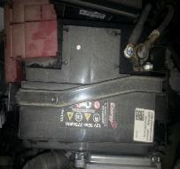
 |  | При переключение на задний ход |  | 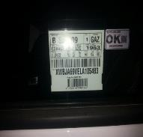 | 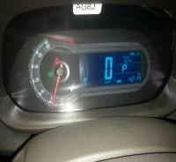
 |  | При повороте
 |  | При ускорении
 |  | При замедлении
 |  | При ______ оборотах в минут
 |  | При любой скорости
 |  | На неровной дороге
 |  | На 1-2-ом передаче
С. | При использовании:
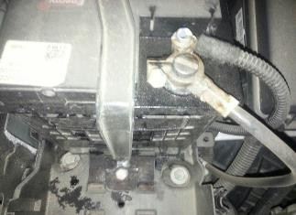
 |  | Тормозов |  | 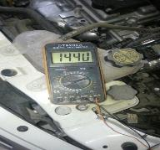 | 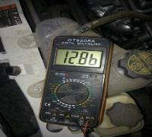
 |  | При повороте руля
 |  | При выключении сцепления
 |  | Обогревателя / кондиционера
 |  | При работе стеклоочистит / омывателя
 |  | При включении радио / CD проигрыват
 |  | Обогревателя заднего стекла
 |  | Прочее
D. | При работе двигателя:
 |  | При запуске |  | 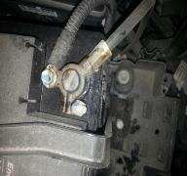 | 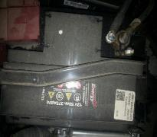
 |  | При прогреве
 |  | На холостом ходу
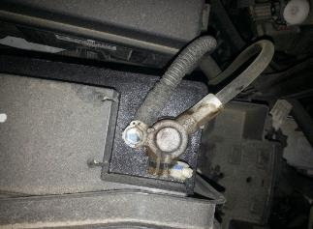
 |  | При горячем двигателе
E. | Возникает:
 |  | При ускорении
 |  | При высоких оборотах двигателя
 |  | При большой скорости
 |  | При большой загрузке багажника
F. | Когда случается по времени: |  |  | Информация о проблемной детали __ (13) __
 |  | Всегда |  | Номер детали по каталогу: | 52096857*95080695
 |  | Иногда |  | Наименование детали: | АККУМУЛЯТОРНАЯ БАТАРЕЯ
 |  | После _____ км движения |  | Название поставщика: | АО "ДАЗ"
 |  | После _____ минут езды |  | LOT № детали: | -
Действия инженера по гарантии дилерского предприятия |  |  |  | Автомобил АКБ си текшириб курилди. АКБ нинг юкори кисмида кислотаси чиканлиги ва ён бошидан кислота окаётганлиги хамда АКБ коринчаси шишганлиги аникланди. АКБ алмаштириш керак. Видео лавха илова килинади.

Ответственный Отдел по принятию мер и исследованию проблемы |  |  |  | __ (15) __

 |  |  |  | (заполняется со стороны Отдела Гарантии качества АО "UzAuto Motors")

